Körsträckor 2016
Statistik 2017:10

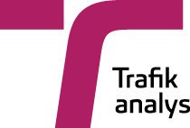

 | Körsträckor 2016
 | Vehicle kilometers 2016

 | Publiceringsdatum: 2017-04-12
 | Uppdaterad: 2017-09-22 | Uppgifter för MC 2016

 | Kontaktperson:
 | Anette Myhr
 | tel: 010-414 42 17, e-post: anette.myhr@trafa.se

 | SCB (producent)
 | Tina Svahn
 | tel: 010-479 66 26, e-post: tina.svahn@scb.se

